Táblázat-Diagram
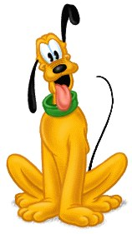
A kutyák 4 tárgyból vizsgáznak. Függvény vagy képlet segítségével határozd meg a sárga hátterű cellák értékét! Egy kutya akkor kapja meg a "Megfelelt" minősítést, ha átlaga jobb, mint 3,00, egyébként "Nem felelet meg" minősítést kap.
Készíts oszlop diagrammot a kutyák átlagos eredményéről, a vizszintes tengelyen a kutyák neve szerepeljen! A diagram címe "Vizsga átlagok" legyen!
Formázd meg a táblázatot a "Minta" nevű munkalap tartalma szerint!
Vizsga
Név | Vízimentés | Újságbehozás | Papucsrágás | Holdugatás | Átlag | Eredmény
Bodri | 2 | 2 | 2 | 2
Néró | 3 | 3 | 4 | 4
Kántor | 4 | 2 | 5 | 4
Csibész | 5 | 4 | 4 | 5
Fickó | 3 | 3 | 3 | 2

Összesen |  |  |  |  |  | Megfeleltek száma:
Minimum
Maximum

Minta
